Taul1
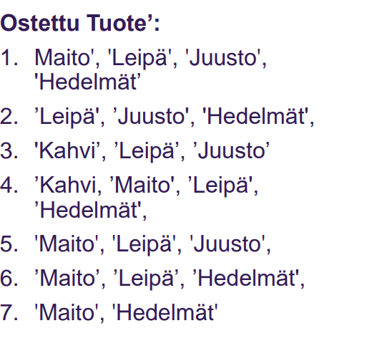
 | kaikki | 7

 |  | tuki |  | luottamus | lift
Leipä -> juusto | 4 | 0.57142857143 | 6 | 0.66666666667 | 1.1666666667
Juusto --> leipä | 4 | 0.57142857143 | 4 | 1 | 1.75
Kahvi -> maito, hedelmät | 1 | 0.14285714286 | 2 | 0.5 | 3.5
Kahvi, juusto --> leipä | 1 | 0.14285714286 | 1 | 1 | 7
Kahvi --> juusto, hedelmät | 0 | 0 | 2 | 0 | #DIV/0!

LHS | left hand side
RHS | right hand side

tuki
Kuinka monessa tapauksessa koko joukko esiintyy

luottamus
kuinka monessa tapauksessa left hand side esiintyy

lift
luottamus/tuki

